Planilha1
 | Valor nominal | Valor medido (na placa)
R1 | 100 | 94
R2 | 156 | 143
R3 | 220 | 198
R4 | 280 | 248
R5 | 330 | 324
R6 | 430 | 351
R7 | 470 | 383
R8 | 560 | 434

50kHZ
Injeção no R1 |  |  |  | Injeção no R2
V1 simulado |  |  |  | V1 simulado
V1 Medido |  |  |  | V1 Medido
V2 Simulado |  |  |  | V2 Simulado
V2 Medido |  |  |  | V2 Medido
V3 Simulado |  |  |  | V3 Simulado
V3 Medido |  |  |  | V3 Medido
V4 Simulado |  |  |  | V4 Simulado
V4 Medido |  |  |  | V4 Medido
V5 Simulado |  |  |  | V5 Simulado
V5 Medido |  |  |  | V5 Medido
V6 Simulado |  |  |  | V6 Simulado
V6 Medido |  |  |  | V6 Medido
V7 Simulado |  |  |  | V7 Simulado
V7 Medido |  |  |  | V7 Medido
V8 Simulado |  |  |  | V8 Simulado
V8 Medido |  |  |  | V8 Medido

Injeção no R3 |  |  |  | Injeção no R4
V1 simulado |  |  |  | V1 simulado
V1 Medido |  |  |  | V1 Medido
V2 Simulado |  |  |  | V2 Simulado
V2 Medido |  |  |  | V2 Medido
V3 Simulado |  |  |  | V3 Simulado
V3 Medido |  |  |  | V3 Medido
V4 Simulado |  |  |  | V4 Simulado
V4 Medido |  |  |  | V4 Medido
V5 Simulado |  |  |  | V5 Simulado
V5 Medido |  |  |  | V5 Medido
V6 Simulado |  |  |  | V6 Simulado
V6 Medido |  |  |  | V6 Medido
V7 Simulado |  |  |  | V7 Simulado
V7 Medido |  |  |  | V7 Medido
V8 Simulado |  |  |  | V8 Simulado
V8 Medido |  |  |  | V8 Medido

Injeção no R5 |  |  |  | Injeção no R6
V1 simulado |  |  |  | V1 simulado
V1 Medido |  |  |  | V1 Medido
V2 Simulado |  |  |  | V2 Simulado
V2 Medido |  |  |  | V2 Medido
V3 Simulado |  |  |  | V3 Simulado
V3 Medido |  |  |  | V3 Medido
V4 Simulado |  |  |  | V4 Simulado
V4 Medido |  |  |  | V4 Medido
V5 Simulado |  |  |  | V5 Simulado
V5 Medido |  |  |  | V5 Medido
V6 Simulado |  |  |  | V6 Simulado
V6 Medido |  |  |  | V6 Medido
V7 Simulado |  |  |  | V7 Simulado
V7 Medido |  |  |  | V7 Medido
V8 Simulado |  |  |  | V8 Simulado
V8 Medido |  |  |  | V8 Medido

Injeção no R7 |  |  |  | Injeção no R8
V1 simulado |  |  |  | V1 simulado | 0
V1 Medido |  |  |  | V1 Medido
V2 Simulado |  |  |  | V2 Simulado
V2 Medido |  |  |  | V2 Medido
V3 Simulado |  |  |  | V3 Simulado
V3 Medido |  |  |  | V3 Medido
V4 Simulado |  |  |  | V4 Simulado
V4 Medido |  |  |  | V4 Medido
V5 Simulado |  |  |  | V5 Simulado
V5 Medido |  |  |  | V5 Medido
V6 Simulado |  |  |  | V6 Simulado
V6 Medido |  |  |  | V6 Medido
V7 Simulado |  |  |  | V7 Simulado
V7 Medido |  |  |  | V7 Medido
V8 Simulado |  |  |  | V8 Simulado
V8 Medido |  |  |  | V8 Medido

100kHZ
Injeção no R1 |  |  |  | Injeção no R2
V1 simulado | 0 |  |  | V1 simulado | 0
V1 Medido |  |  |  | V1 Medido
V2 Simulado |  |  |  | V2 Simulado
V2 Medido |  |  |  | V2 Medido
V3 Simulado |  |  |  | V3 Simulado
V3 Medido |  |  |  | V3 Medido
V4 Simulado |  |  |  | V4 Simulado
V4 Medido |  |  |  | V4 Medido
V5 Simulado |  |  |  | V5 Simulado
V5 Medido |  |  |  | V5 Medido
V6 Simulado |  |  |  | V6 Simulado
V6 Medido |  |  |  | V6 Medido
V7 Simulado |  |  |  | V7 Simulado
V7 Medido |  |  |  | V7 Medido
V8 Simulado |  |  |  | V8 Simulado
V8 Medido |  |  |  | V8 Medido

Injeção no R3 |  |  |  | Injeção no R4
V1 simulado |  |  |  | V1 simulado
V1 Medido |  |  |  | V1 Medido
V2 Simulado |  |  |  | V2 Simulado
V2 Medido |  |  |  | V2 Medido
V3 Simulado |  |  |  | V3 Simulado
V3 Medido |  |  |  | V3 Medido
V4 Simulado |  |  |  | V4 Simulado
V4 Medido |  |  |  | V4 Medido
V5 Simulado |  |  |  | V5 Simulado
V5 Medido |  |  |  | V5 Medido
V6 Simulado |  |  |  | V6 Simulado
V6 Medido |  |  |  | V6 Medido
V7 Simulado |  |  |  | V7 Simulado
V7 Medido |  |  |  | V7 Medido
V8 Simulado |  |  |  | V8 Simulado
V8 Medido |  |  |  | V8 Medido

Injeção no R5 |  |  |  | Injeção no R6
V1 simulado |  |  |  | V1 simulado
V1 Medido |  |  |  | V1 Medido
V2 Simulado |  |  |  | V2 Simulado
V2 Medido |  |  |  | V2 Medido
V3 Simulado |  |  |  | V3 Simulado
V3 Medido |  |  |  | V3 Medido
V4 Simulado |  |  |  | V4 Simulado
V4 Medido |  |  |  | V4 Medido
V5 Simulado |  |  |  | V5 Simulado
V5 Medido |  |  |  | V5 Medido
V6 Simulado |  |  |  | V6 Simulado
V6 Medido |  |  |  | V6 Medido
V7 Simulado |  |  |  | V7 Simulado
V7 Medido |  |  |  | V7 Medido
V8 Simulado |  |  |  | V8 Simulado
V8 Medido |  |  |  | V8 Medido

Injeção no R7 |  |  |  | Injeção no R8
V1 simulado |  |  |  | V1 simulado
V1 Medido |  |  |  | V1 Medido
V2 Simulado |  |  |  | V2 Simulado
V2 Medido |  |  |  | V2 Medido
V3 Simulado |  |  |  | V3 Simulado
V3 Medido |  |  |  | V3 Medido
V4 Simulado |  |  |  | V4 Simulado
V4 Medido |  |  |  | V4 Medido
V5 Simulado |  |  |  | V5 Simulado
V5 Medido |  |  |  | V5 Medido
V6 Simulado |  |  |  | V6 Simulado
V6 Medido |  |  |  | V6 Medido
V7 Simulado |  |  |  | V7 Simulado
V7 Medido |  |  |  | V7 Medido
V8 Simulado |  |  |  | V8 Simulado
V8 Medido |  |  |  | V8 Medido

125kHZ
Injeção V1/V2 (mV) |  |  |  | Injeção V2/V3
V1 simulado | 96.2 |  |  | V1 simulado | 140
V1 Medido |  |  |  | V1 Medido
V2 Simulado | 0 |  |  | V2 Simulado | 146
V2 Medido |  |  |  | V2 Medido
V3 Simulado | 6.14 |  |  | V3 Simulado | 0
V3 Medido |  |  |  | V3 Medido
V4 Simulado | 14.7 |  |  | V4 Simulado | 13.5
V4 Medido |  |  |  | V4 Medido
V5 Simulado | 25.8 |  |  | V5 Simulado | 30.6
V5 Medido |  |  |  | V5 Medido
V6 Simulado | 38.7 |  |  | V6 Simulado | 50.9
V6 Medido |  |  |  | V6 Medido
V7 Simulado | 55.6 |  |  | V7 Simulado | 77.3
V7 Medido |  |  |  | V7 Medido
V8 Simulado | 74.1 |  |  | V8 Simulado | 106
V8 Medido |  |  |  | V8 Medido

Injeção V3/V4 |  |  |  | Injeção V4/V5
V1 simulado | 179 |  |  | V1 simulado | 197
V1 Medido |  |  |  | V1 Medido
V2 Simulado | 187 |  |  | V2 Simulado | 208
V2 Medido |  |  |  | V2 Medido
V3 Simulado | 201 |  |  | V3 Simulado | 225
V3 Medido |  |  |  | V3 Medido
V4 Simulado | 0 |  |  | V4 Simulado | 249
V4 Medido |  |  |  | V4 Medido
V5 Simulado | 24.2 |  |  | V5 Simulado | 0
V5 Medido |  |  |  | V5 Medido
V6 Simulado | 52.7 |  |  | V6 Simulado | 36.3
V6 Medido |  |  |  | V6 Medido
V7 Simulado | 89.9 |  |  | V7 Simulado | 83.7
V7 Medido |  |  |  | V7 Medido
V8 Simulado | 130 |  |  | V8 Simulado | 135
V8 Medido |  |  |  | V8 Medido

Injeção V5/V6 |  |  |  | Injeção V6/V7
V1 simulado | 189 |  |  | V1 simulado | 174
V1 Medido |  |  |  | V1 Medido
V2 Simulado | 202 |  |  | V2 Simulado | 191
V2 Medido |  |  |  | V2 Medido
V3 Simulado | 222 |  |  | V3 Simulado | 217
V3 Medido |  |  |  | V3 Medido
V4 Simulado | 251 |  |  | V4 Simulado | 254
V4 Medido |  |  |  | V4 Medido
V5 Simulado | 287 |  |  | V5 Simulado | 302
V5 Medido |  |  |  | V5 Medido
V6 Simulado | 0 |  |  | V6 Simulado | 357
V6 Medido |  |  |  | V6 Medido
V7 Simulado | 55.8 |  |  | V7 Simulado | 0
V7 Medido |  |  |  | V7 Medido
V8 Simulado | 116 |  |  | V8 Simulado | 79.4
V8 Medido |  |  |  | V8 Medido

Injeção V7/V8 |  |  |  | Injeção V8/V1
V1 simulado | 103 |  |  | V1 simulado | 0
V1 Medido |  |  |  | V1 Medido
V2 Simulado | 122 |  |  | V2 Simulado | 22
V2 Medido |  |  |  | V2 Medido
V3 Simulado | 150 |  |  | V3 Simulado | 56.3
V3 Medido |  |  |  | V3 Medido
V4 Simulado | 191 |  |  | V4 Simulado | 104
V4 Medido |  |  |  | V4 Medido
V5 Simulado | 243 |  |  | V5 Simulado | 166
V5 Medido |  |  |  | V5 Medido
V6 Simulado | 304 |  |  | V6 Simulado | 239
V6 Medido |  |  |  | V6 Medido
V7 Simulado | 383 |  |  | V7 Simulado | 333
V7 Medido |  |  |  | V7 Medido
V8 Simulado | 0 |  |  | V8 Simulado | 437
V8 Medido |  |  |  | V8 Medido

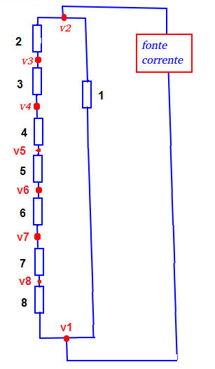
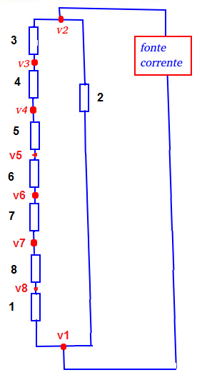
200kHZ
Injeção V1/V2 (mV) |  |  |  | Injeção V2/V3
V1 simulado | 96.4 |  |  | V1 simulado | 140
V1 Medido |  |  |  | V1 Medido
V2 Simulado | 0 |  |  | V2 Simulado | 147
V2 Medido |  |  |  | V2 Medido
V3 Simulado | 6.15 |  |  | V3 Simulado | 0
V3 Medido |  |  |  | V3 Medido
V4 Simulado | 14.8 |  |  | V4 Simulado | 13.5
V4 Medido |  |  |  | V4 Medido
V5 Simulado | 25.8 |  |  | V5 Simulado | 30.7
V5 Medido |  |  |  | V5 Medido
V6 Simulado | 38.9 |  |  | V6 Simulado | 51
V6 Medido |  |  |  | V6 Medido
V7 Simulado | 55.8 |  |  | V7 Simulado | 77.5
V7 Medido |  |  |  | V7 Medido
V8 Simulado | 74.4 |  |  | V8 Simulado | 106
V8 Medido |  |  |  | V8 Medido
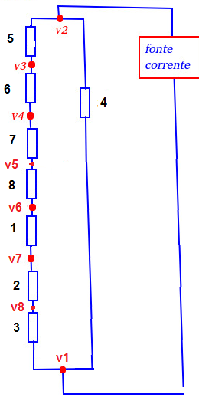
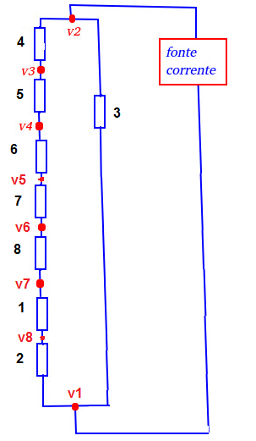
Injeção (V3/V4) |  |  |  | Injeção (V4/V5)
V1 simulado | 179 |  |  | V1 simulado | 197
V1 Medido |  |  |  | V1 Medido
V2 Simulado | 188 |  |  | V2 Simulado | 208
V2 Medido |  |  |  | V2 Medido
V3 Simulado | 201 |  |  | V3 Simulado | 225
V3 Medido |  |  |  | V3 Medido
V4 Simulado | 0 |  |  | V4 Simulado | 250
V4 Medido |  |  |  | V4 Medido
V5 Simulado | 24.3 |  |  | V5 Simulado | 0
V5 Medido |  |  |  | V5 Medido
V6 Simulado | 52.9 |  |  | V6 Simulado | 36.4
V6 Medido |  |  |  | V6 Medido
V7 Simulado | 90.2 |  |  | V7 Simulado | 83.9
V7 Medido |  |  |  | V7 Medido
V8 Simulado | 131 |  |  | V8 Simulado | 135
V8 Medido |  |  |  | V8 Medido
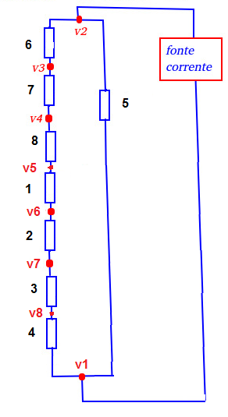
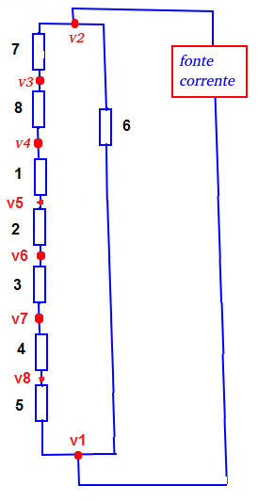
Injeção (V5/V6) |  |  |  | Injeção (V6/V7)
V1 simulado | 190 |  |  | V1 simulado | 174
V1 Medido |  |  |  | V1 Medido
V2 Simulado | 203 |  |  | V2 Simulado | 191
V2 Medido |  |  |  | V2 Medido
V3 Simulado | 223 |  |  | V3 Simulado | 218
V3 Medido |  |  |  | V3 Medido
V4 Simulado | 252 |  |  | V4 Simulado | 255
V4 Medido |  |  |  | V4 Medido
V5 Simulado | 288 |  |  | V5 Simulado | 302
V5 Medido |  |  |  | V5 Medido
V6 Simulado | 0 |  |  | V6 Simulado | 358
V6 Medido |  |  |  | V6 Medido
V7 Simulado | 55.9 |  |  | V7 Simulado | 0
V7 Medido |  |  |  | V7 Medido
V8 Simulado | 117 |  |  | V8 Simulado | 79.7
V8 Medido |  |  |  | V8 Medido

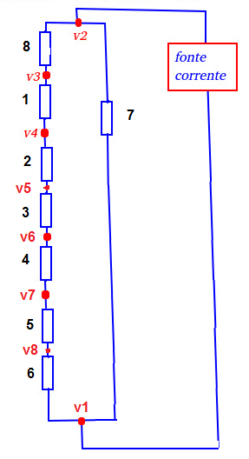
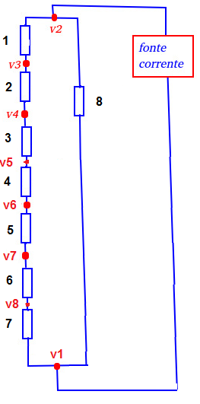
Injeção (V7/V8) |  |  |  | Injeção (V8/V1)
V1 simulado | 103 |  |  | V1 simulado | 0
V1 Medido |  |  |  | V1 Medido
V2 Simulado | 122 |  |  | V2 Simulado | 22
V2 Medido |  |  |  | V2 Medido
V3 Simulado | 151 |  |  | V3 Simulado | 56.5
V3 Medido |  |  |  | V3 Medido
V4 Simulado | 192 |  |  | V4 Simulado | 105
V4 Medido |  |  |  | V4 Medido
V5 Simulado | 243 |  |  | V5 Simulado | 166
V5 Medido |  |  |  | V5 Medido
V6 Simulado | 305 |  |  | V6 Simulado | 239
V6 Medido |  |  |  | V6 Medido
V7 Simulado | 384 |  |  | V7 Simulado | 334
V7 Medido |  |  |  | V7 Medido
V8 Simulado | 0 |  |  | V8 Simulado | 438
V8 Medido |  |  |  | V8 Medido

Eletrodo 1 para o Eletrodo 2
Mux1 (entrada) |  | Mux2(Saída)
Seleção | Enable | Seleção | Enable
A2=0 | B0=0 | A2=1 | B0=0
A3=0 | B1=1 | A3=0 | B1=1
A4=0 | A10=1 | A4=0 | A10=1
A5=0 | A9=1 | A5=0 | A9=1
A6=0 | A8=0 | A6=0 | A8=0

Eletrodo 2 para o Eletrodo 3
Mux1 (entrada) |  | Mux2(Saída)
Seleção | Enable | Seleção | Enable
A2=1 | B0=0 | A2=0 | B0=0
A3=0 | B1=1 | A3=1 | B1=1
A4=0 | A10=1 | A4=0 | A10=1
A5=0 | A9=1 | A5=0 | A9=1
A6=0 | A8=0 | A6=0 | A8=0

Eletrodo 3 para o Eletrodo 4
Mux1 (entrada) |  | Mux2(Saída)
Seleção | Enable | Seleção | Enable
A2=0 | B0=0 | A2=1 | B0=0
A3=1 | B1=1 | A3=1 | B1=1
A4=0 | A10=1 | A4=0 | A10=1
A5=0 | A9=1 | A5=0 | A9=1
A6=0 | A8=0 | A6=0 | A8=0

Eletrodo 4 para o Eletrodo 5
Mux1 (entrada) |  | Mux2(Saída)
Seleção | Enable | Seleção | Enable
A2=1 | B0=0 | A2=0 | B0=0
A3=1 | B1=1 | A3=0 | B1=1
A4=0 | A10=1 | A4=1 | A10=1
A5=0 | A9=1 | A5=0 | A9=1
A6=0 | A8=0 | A6=0 | A8=0

Eletrodo 5 para o Eletrodo 6
Mux1 (entrada) |  | Mux2(Saída)
Seleção | Enable | Seleção | Enable
A2=0 | B0=0 | A2=1 | B0=0
A3=0 | B1=1 | A3=0 | B1=1
A4=1 | A10=1 | A4=1 | A10=1
A5=0 | A9=1 | A5=0 | A9=1
A6=0 | A8=0 | A6=0 | A8=0

Eletrodo 6 para o Eletrodo 7
Mux1 (entrada) |  | Mux2(Saída)
Seleção | Enable | Seleção | Enable
A2=1 | B0=0 | A2=0 | B0=0
A3=0 | B1=1 | A3=1 | B1=1
A4=1 | A10=1 | A4=1 | A10=1
A5=0 | A9=1 | A5=0 | A9=1
A6=0 | A8=0 | A6=0 | A8=0

Eletrodo 7 para o Eletrodo 8
Mux1 (entrada) |  | Mux2(Saída)
Seleção | Enable | Seleção | Enable
A2=0 | B0=0 | A2=1 | B0=0
A3=1 | B1=1 | A3=1 | B1=1
A4=1 | A10=1 | A4=1 | A10=1
A5=0 | A9=1 | A5=0 | A9=1
A6=0 | A8=0 | A6=0 | A8=0

Eletrodo 8 para o Eletrodo 1
Mux1 (entrada) |  | Mux2(Saída)
Seleção | Enable | Seleção | Enable
A2=1 | B0=0 | A2=0 | B0=0
A3=1 | B1=1 | A3=0 | B1=1
A4=1 | A10=1 | A4=0 | A10=1
A5=0 | A9=1 | A5=0 | A9=1
A6=0 | A8=0 | A6=0 | A8=0

